画面イメージ
SP | PC(未ログイン時) | PC(ログイン時)
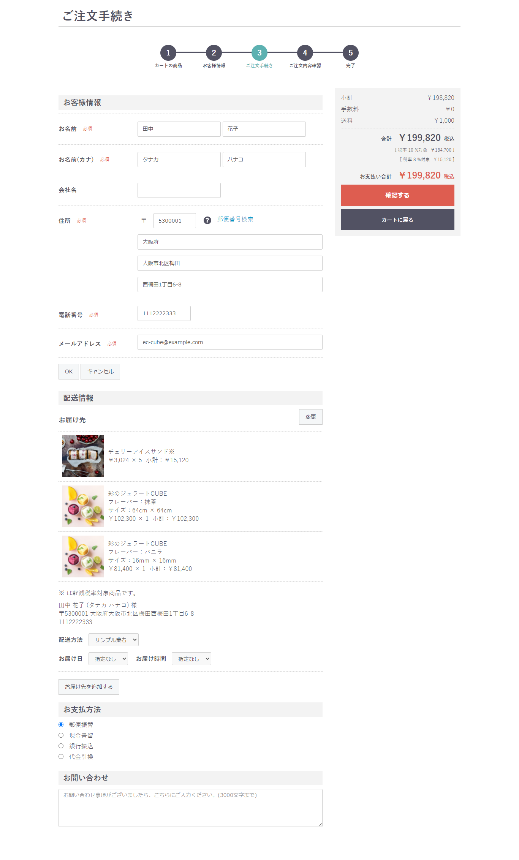
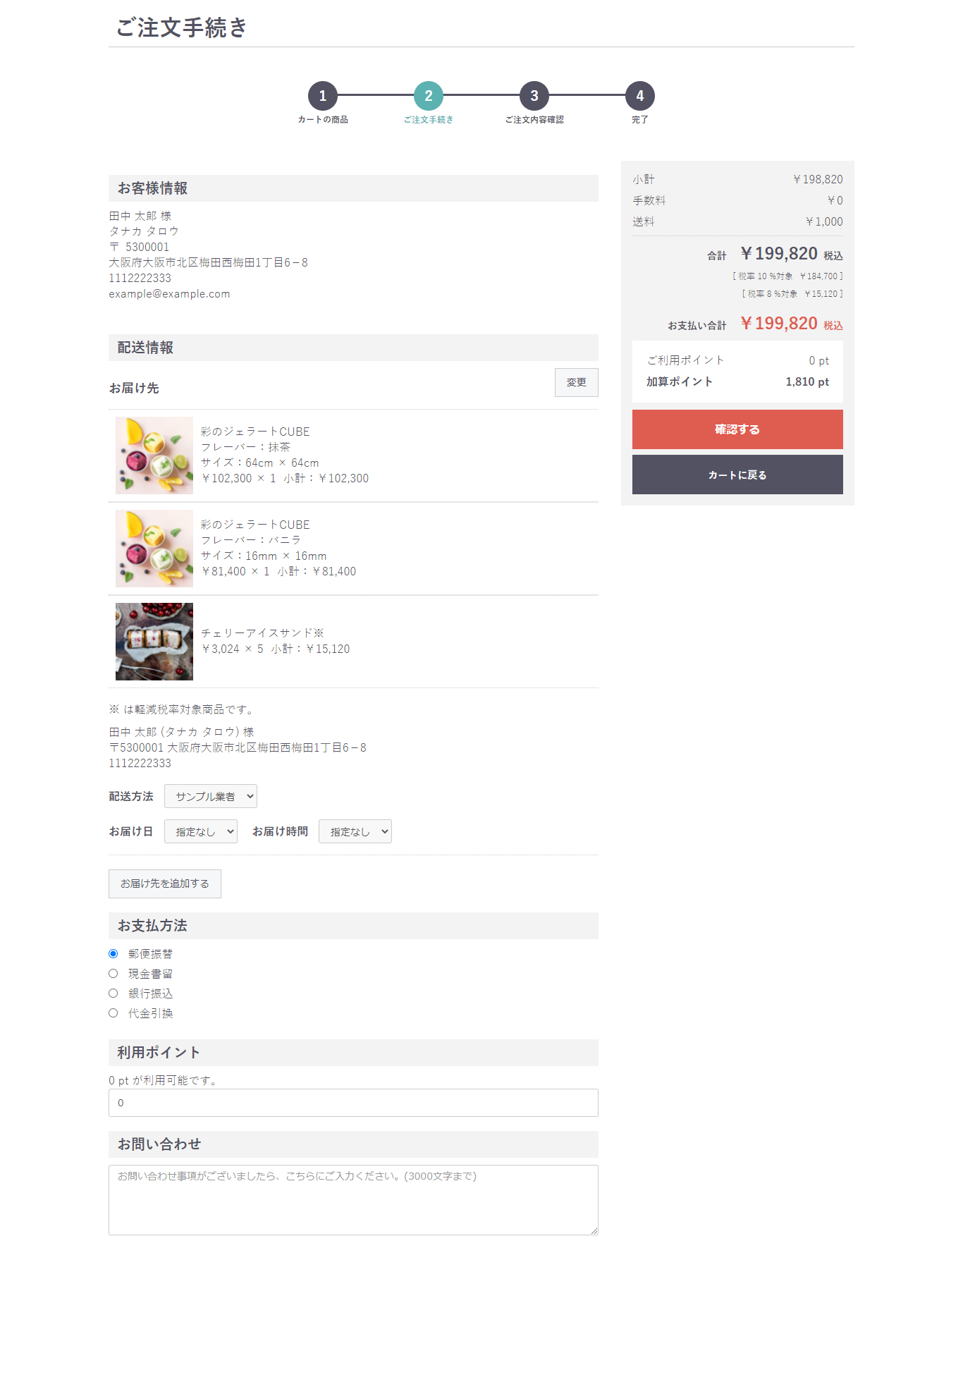

X2
X2
X1
X1

X2

